Solicitud gráfica
 | Área: | Ciencias Naturales |  |  | Fecha:
 | Grado: | 8
 | Título del tema: | Las enfermedades del sistema endocrino |  |  | ¿Cuaderno de estudio o recurso? | Recurso
 | Editor: | Miguel Aljure |  |  | Motor del recurso | F6

 | Código guión o recurso: | CN_08_02_CO_REC140 | ← Para determinar este código, visite la hoja de Ayuda
 |  |  |  |  | ESPECIFICACIÓN DE ARCHIVOS A ENTREGAR
Núm. | Archivo Shutterstock o ruta en web | Imagen para: | Tipo | Ubicación de la imagen en el recurso F6 | Nombre imagen SMALL | Tamaño imagen SMALL | Nombre imagen ZOOM | Tamaño imagen ZOOM | Descripción | Observaciones
IMG01 | Ver comentarios | Recurso F6 | Fotografía | Inicio | CN_08_02_CO_REC140_IMG01.jpg | 350 x 230 px |  |  |  | 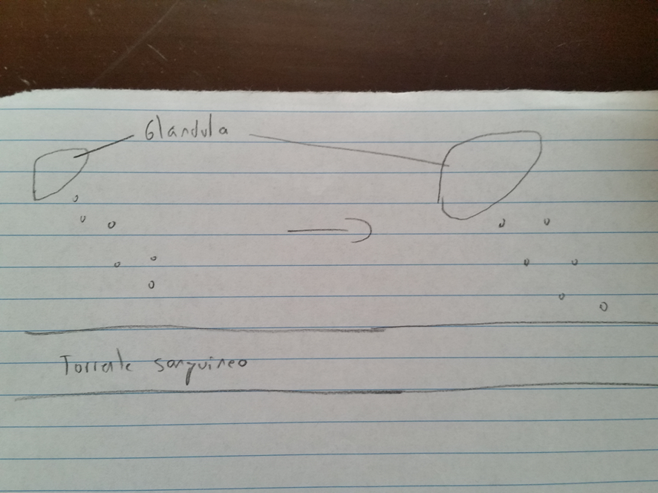 Hacer una glándula secretando hormonas al torrente sanguíneo, y otra glándula igual pero mucho más grande, haciendo lo mismo (sin que bote más hormonas). Poner flecha y nombre en las glándulas y en el torrente sanguíneo. También en las hormonas, aunque no esté en el dibujo de muestra.
IMG02 | 206476009 | Recurso F6 | Fotografía | Contenido | CN_08_02_CO_REC140_IMG02n.jpg | 320 x 480 px | CN_08_02_CO_REC140_IMG02a.jpg | 800 x 458 px | Mujer examinando paciente
IMG03 | 250339912 | Recurso F6 | Fotografía | Contenido | CN_08_02_CO_REC140_IMG03n.jpg | 320 x 480 px | CN_08_02_CO_REC140_IMG03a.jpg | 800 x 458 px | Prostatitis | Cambiar "Normal prostate" por "Normal", "Prostatitis", por "Inflamada", "Prostate" por "Próstata", "Urine" por "Orina", "Urethra" por "Uretra", "Enlarged prostate" por "Próstata agrandada".
IMG04 | 257424499 | Recurso F6 | Ilustración | Contenido | CN_08_02_CO_REC140_IMG04n.jpg | 320 x 480 px | CN_08_02_CO_REC140_IMG04a.jpg | 800 x 458 px | Bocio
IMG05 | http://bartolinitis.org/files/img/bartolinitis-600x270.jpg | Recurso F6 | Ilustración | Contenido | CN_08_02_CO_REC140_IMG05n.jpg | 320 x 480 px | CN_08_02_CO_REC140_IMG05a.jpg | 800 x 458 px | Bartolinitis | Ilustrar la imagen del link
IMG06 | http://t2.uccdn.com/images/5/4/4/img_20445_ins_3675435_orig.jpg | Recurso F6 | Fotografía | Contenido | CN_08_02_CO_REC140_IMG06n.jpg | 320 x 480 px | CN_08_02_CO_REC140_IMG06a.jpg | 800 x 458 px | Glándula parótida | Ilustrar la imagen del link
IMG07 | Ver comentarios | Recurso F6 | Fotografía | Inicio | CN_08_02_CO_REC140_IMG07.jpg | 350 x 230 px |  |  |  | 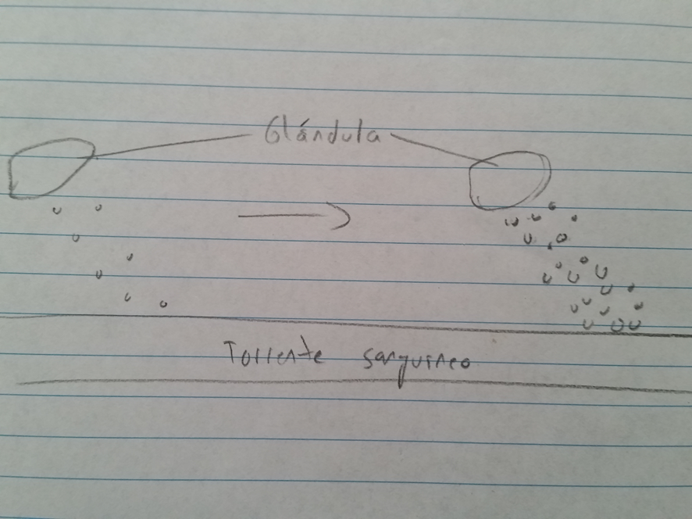 Hacer una glándula secretando hormonas al torrente sanguíneo, y otra glándula igual pero secretando una cantidad mucho mayor de hormonas. Poner flecha y nombres a las glándulas, hormonas y al torrente sanguíneo.
IMG08 | 361516352 | Recurso F6 | Fotografía | Contenido | CN_08_02_CO_REC140_IMG08n.jpg | 320 x 480 px | CN_08_02_CO_REC140_IMG08a.jpg | 800 x 458 px | Palabra diabetes
IMG09 | 319477808 | Recurso F6 | Fotografía | Contenido | CN_08_02_CO_REC140_IMG09n.jpg | 320 x 480 px | CN_08_02_CO_REC140_IMG09a.jpg | 800 x 458 px | Páncreas
IMG10 | 272920235 | Recurso F6 | Fotografía | Contenido | CN_08_02_CO_REC140_IMG10n.jpg | 320 x 480 px | CN_08_02_CO_REC140_IMG10a.jpg | 800 x 458 px | Hombre gordo durmiendo
IMG11 | http://www.culturamix.com/wp-content/gallery/curiosidades-sobre-o-gigantismo-1/curiosidades-sobre-o-gigantismo-2.jpg | Recurso F6 | Ilustración | Contenido | CN_08_02_CO_REC140_IMG11n.jpg | 320 x 480 px | CN_08_02_CO_REC140_IMG11a.jpg | 800 x 458 px | Tres hombres, uno con gigantsmo | Ilustrar la imagen del link
IMG12 | 139118807 | Recurso F6 | Fotografía | Contenido | CN_08_02_CO_REC140_IMG12n.jpg | 320 x 480 px | CN_08_02_CO_REC140_IMG12a.jpg | 800 x 458 px | Enano
IMG13 | http://4.bp.blogspot.com/-XMWBXGJ8AsA/Ua4HqjWGw9I/AAAAAAAAANg/4LnEzalSlbQ/s1600/esquema.jpg | Recurso F6 | Ilustración | Inicio | CN_08_02_CO_REC140_IMG13.jpg | 350 x 230 px |  |  | Esquema alterador endocrino | Ilustrar la imagen del link. Cambiar "Hormone" por "Hormona", "Endocrine disruptor" por "Alterador endocrino", "response" por "Respuesta".
IMG14 | 318885746 | Recurso F6 | Fotografía | Contenido | CN_08_02_CO_REC140_IMG14n.jpg | 320 x 480 px | CN_08_02_CO_REC140_IMG14a.jpg | 800 x 458 px | Tubería de desecho
IMG15 | 295869491 | Recurso F6 | Fotografía | Contenido | CN_08_02_CO_REC140_IMG15n.jpg | 320 x 480 px | CN_08_02_CO_REC140_IMG15a.jpg | 800 x 458 px | Pez muerto
IMG16 | 186899186 | Recurso F6 | Fotografía | Contenido | CN_08_02_CO_REC140_IMG16n.jpg | 320 x 480 px | CN_08_02_CO_REC140_IMG16a.jpg | 800 x 458 px | Aplicación de pesticidas

